问题
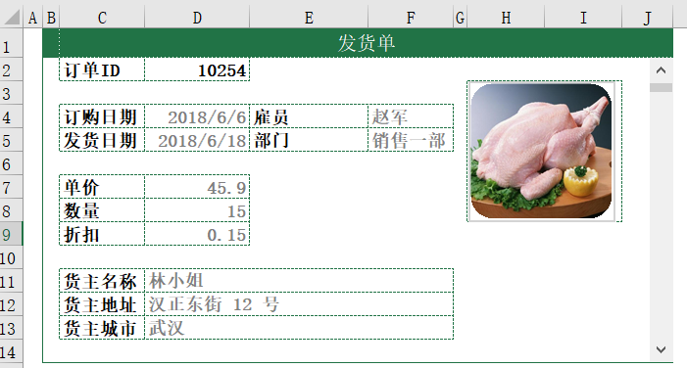
 |  | 课后小练习

任务：
 | 在查询表右侧插入垂直滚动条，点击滚动条切换订单表中的信息。
 | 完成效果如下图所示。
 | 在Excel中使用Index函数抓取照片。

